Pràctica 1
1a: Corba característica |  |  |  |  |  |  |  |  |  |  |  |  | 1b: Temps de resolució

Mesura de la taxa de fons |  |  |  |  |  | Taula 1 |  |  |  |  |  |  | Taula 1 |  |  |  |  |  | Mesura de la taxa de fons
nº mesura | temps (s) | Comptes N | u N | Taxa comptes n | u n | nº mesura | temps (s) | Tensió (V) | Comptes N | u N | Taxa comptes n | u n | Mostra | temps (s) | Comptes M | u M | Taxa comptes m | u m | nº mesura | temps (s) | Comptes N | u N | Taxa comptes n | u n
1 | 300 | 84 | 9.2 | 0.280 | 0.031 | 1 | 121 | 635 | 2709 | 52 | 22.39 | 0.43 | fons (b) |  | 64.2 | 8.0 | 0.214 | 0.027 | 1 | 300 | 80 | 8.9 | 0.267 | 0.030
2 | 300 | 70 | 8.4 | 0.233 | 0.028 | 2 | 120 | 640 | 3021 | 55 | 25.18 | 0.46 | 1 | 1200 | 15380 | 124 | 12.82 | 0.10 | 2 | 300 | 59 | 7.7 | 0.197 | 0.026
3 | 300 | 71 | 8.4 | 0.237 | 0.028 | 3 | 70 | 795 | 2509 | 50 | 35.84 | 0.72 | 12 | 1200 | 34396 | 185 | 28.66 | 0.15 | 3 | 300 | 61 | 7.8 | 0.203 | 0.026
4 | 300 | 86 | 9.3 | 0.287 | 0.031 | 4 | 110 | 660 | 2835 | 53 | 25.77 | 0.48 | 2 | 1200 | 19163 | 138 | 15.97 | 0.12 | 4 | 300 | 66 | 8.1 | 0.220 | 0.027
5 | 300 | 55 | 7.4 | 0.183 | 0.025 | 5 | 90 | 680 | 2538 | 50 | 28.20 | 0.56 |  |  |  |  |  |  | 5 | 300 | 55 | 7.4 | 0.183 | 0.025
Mitja | - | 73.2 | 8.5 | 0.244 | 0.028 | 6 | 90 | 700 | 2785 | 53 | 30.94 | 0.59 |  |  |  |  |  |  | Mitja | - | 64.2 | 8.0 | 0.214 | 0.027
voltatge a 795 |  |  |  |  |  | 7 | 90 | 720 | 2923 | 54 | 32.48 | 0.60 |  |  |  |  |  |  | voltatge 840
 |  |  |  |  |  | 8 | 90 | 740 | 3027 | 55 | 33.63 | 0.61 | Temps de resolució
Paràmetres de Plateau |  |  |  |  |  | 9 | 90 | 760 | 3127 | 56 | 34.74 | 0.62 | X | u X | Y | u Y | Z | u Z
Tensió llindar | Vs | 635 |  |  |  | 10 | 90 | 780 | 3221 | 57 | 35.79 | 0.63 | 198.5375328 |  | 5733.79577 |  | -0.01331000053
 | V2 |  |  |  |  | 11 | 90 | 800 | 3336 | 58 | 37.07 | 0.64
 | V1 |  |  |  |  | 12 | 90 | 820 | 3381 | 58 | 37.57 | 0.65 | tau | u tau | tau menyspreant mb | u tau menyspreant mb
Longitud | V2 - V1 | 0 |  |  |  | 13 | 90 | 840 | 3613 | 60 | 40.14 | 0.67 | -0.0002296733066 |  | 0.0003005546782
Punt mig (tensió de treball) | Vm | 0 |  |  |  | 14 | 90 | 860 | 3572 | 60 | 39.69 | 0.66
Pendent (per a 100V) | P |  |  |  |  | 15 | 90 | 880 | 3653 | 60 | 40.59 | 0.67
 |  |  |  |  |  | 16 | 90 | 900 | 3728 | 61 | 41.42 | 0.68
 |  |  |  |  |  | 17 | 90 | 920 | 3749 | 61 | 41.66 | 0.68
 |  |  |  |  |  | 18 | 90 | 940 | 3830 | 62 | 42.56 | 0.69
 |  |  |  |  |  | 19 | 90 | 960 | 4000 | 63 | 44.44 | 0.70
 |  |  |  |  |  | 20 | 90 | 980 | 3934 | 63 | 43.71 | 0.70
 |  |  |  |  |  | 21 | 90 | 1000 | 4934 | 70 | 54.82 | 0.78
 |  |  |  |  |  | 22 | 90 | 1020 | 6324 | 80 | 70.27 | 0.88
 |  |  |  |  |  | 23 | 90 | 1040 | 20249 | 142 | 225.0 | 1.6
 |  |  |  |  |  | 24 | 90 | 630 | 0 | 0 | 0 | 0
 |  |  |  |  |  | 25 |  |  |  | 0 | #DIV/0! | #DIV/0!
 |  |  |  |  |  | 26 |  |  |  | 0 | #DIV/0! | #DIV/0!
 |  |  |  |  |  | 27 |  |  |  | 0 | #DIV/0! | #DIV/0!
 |  |  |  |  |  | 28 |  |  |  | 0 | #DIV/0! | #DIV/0!
 |  |  |  |  |  | 29 |  |  |  | 0 | #DIV/0! | #DIV/0!
 |  |  |  |  |  | 30 |  |  |  | 0 | #DIV/0! | #DIV/0!

nº mesura

Pràctica 2
2a: Factor Geomètric

 |  |  |  |  | Taula 1
 |  |  |  |  | nº pis | distancia d (cm) | Distancia D (cm) | temps (s) | Comptes M | u M | Taxa comptes m | u m | m tau | Taxa comptes n | u n | 1/d^2 | u 1/d^2 | 2Gp | u 2Gp | 2G | u2G
 |  |  |  |  | 1 | 1.00 | 2.02 | 81 | 12338 | 111.0765502 | 152.3209877 | 1.371315434 | 0.030 | 157.107 | 1.459 | 1.000 |  | 0.504 |  | 0.491
 |  |  | incertesa u |  | 2 | 2.00 | 2.66 | 130 | 11468 | 107.0887482 | 88.21538462 | 0.8237596019 | 0.018 | 89.800 | 0.854 | 0.250 |  | 0.247 |  | 0.241
radi tub Geiger-Müller: | a (cm) | 1.75 | 0 |  | 3 | 3.00 | 3.47 | 191 | 10903 | 104.4174315 | 57.08376963 | 0.546688123 | 0.011 | 57.743 | 0.559 | 0.111 |  | 0.136 |  | 0.134
radi de la font: | s (cm) | 0.6 | 0.1 |  | 4 | 4.00 | 4.37 | 265 | 10320 | 101.5874008 | 38.94339623 | 0.3833486822 | 0.008 | 39.249 | 0.389 | 0.063 |  | 0.084 |  | 0.083
 |  |  |  |  | 5 | 5.00 | 5.30 | 343 | 10017 | 100.0849639 | 29.20408163 | 0.2917928977 | 0.006 | 29.376 | 0.295 | 0.040 |  | 0.056 |  | 0.056
temps mort detector: | tau (s) | 0.0002 |  |  | 6 | 6.00 | 6.25 | 485 | 10571 | 102.8153685 | 21.79587629 | 0.2119904505 | 0.004 | 21.891 | 0.214 | 0.028 |  | 0.040 |  | 0.040
Taxa de fons: | n fons |  |  |  | 7 | 7.00 | 7.22 | 621 | 10558 | 102.7521289 | 17.00161031 | 0.1654623654 | 0.003 | 17.060 | 0.167 | 0.020 |  | 0.030 |  | 0.030
 |  |  |  |  | 8 | 8.00 | 8.19 | 751 | 10668 | 103.2860107 | 14.20505992 | 0.1375313058 | 0.003 | 14.246 | 0.138 | 0.016 |  | 0.023 |  | 0.023
 |  |  |  |  | 9 | 9.00 | 9.17 | 840 | 10128 | 100.637965 | 12.05714286 | 0.1198071012 | 0.002 | 12.086 | 0.120 | 0.012 |  | 0.018 |  | 0.018
 |  |  |  |  | 10 | 10.00 | 10.15 | 990 | 10018 | 100.0899595 | 10.11919192 | 0.1011009692 | 0.002 | 10.140 | 0.102 | 0.010 |  | 0.015 |  | 0.015

2b:

 | Mesura sense filtre
 |  |  |  |  | nº pis | distancia d (cm) | Distancia D (cm) | temps (s) | Comptes M | u M | Taxa comptes m | u m | m tau | Taxa comptes n | u n | 1/d^2 | u 1/d^2 | 2Gp | u 2Gp | 2G | u2G
 |  |  |  |  | 2 | 2.00 | 2.66 | 125 | 94917 | 308.0860269 | 759.336 | 2.464688216 | 0.152 | 895.303 | 3.426 | 0.250 |  | 0.247 |  | 0.241

 |  |  |  |  |  |  |  |  | 0.003245846655

 |  |  |  | Baix | 1 | 0.5546
 | Mesura amb filtre |  |  | Nostre | 1.173 | 0.606498 | filtre 18
 |  |  |  | Dalt | 1.25 | 0.7231

 |  |  |  | Percdentatge | 0.692

 |  |  |  |  | nº pis | distancia d (cm) | Distancia D (cm) | temps (s) | Comptes M | u M | Taxa comptes m | u m | m tau | Taxa comptes n | u n | 1/d^2 | u 1/d^2 | 2Gp | u 2Gp | 2G | u2G
 |  |  |  |  | 2 | 2.00 | 2.66 | 900 | 21011 | 144.9517161 | 23.34555556 | 0.1610574623 | 0.005 | 23.455 | 0.163 | 0.250 |  | 0.247 |  | 0.241

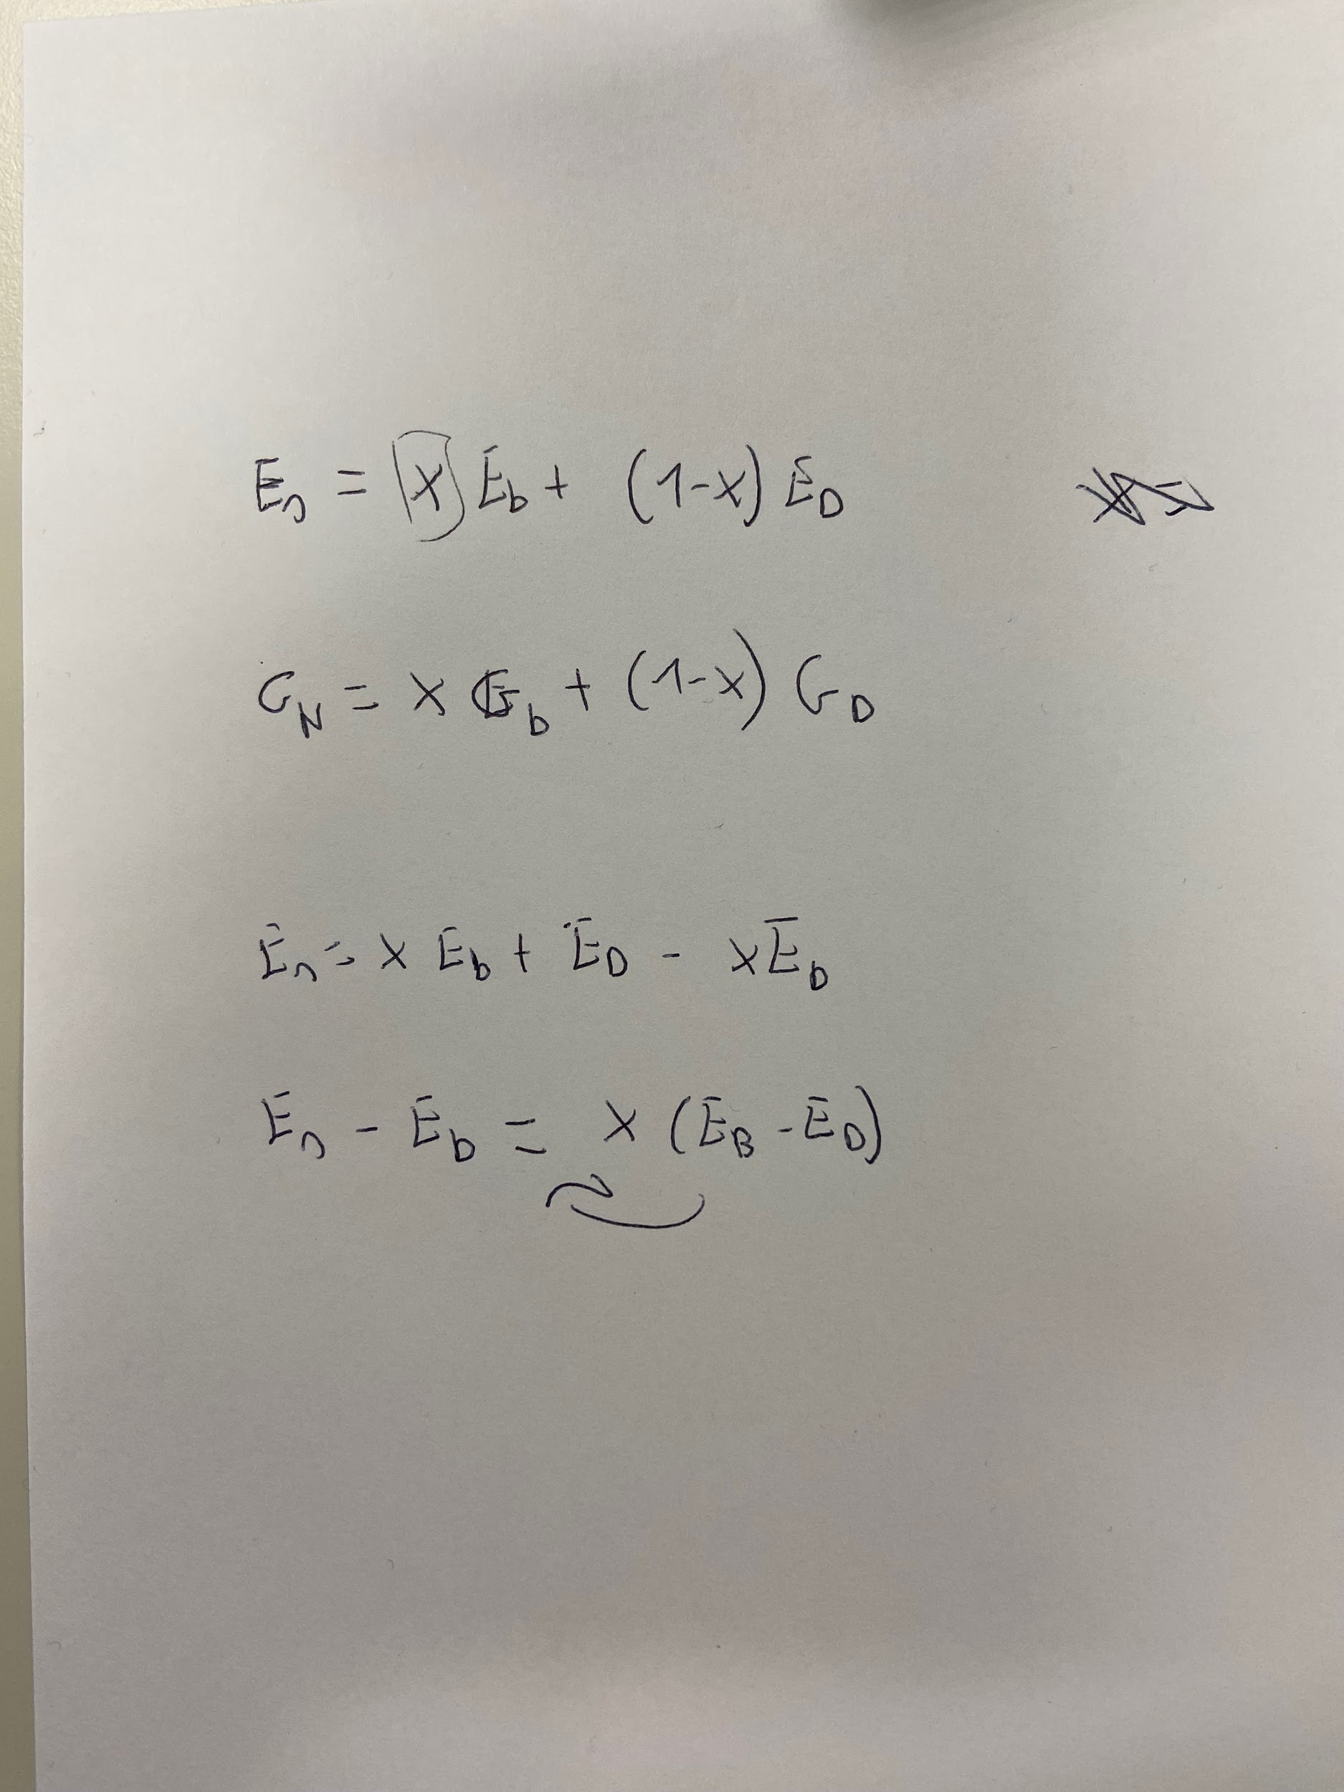
 | Determinació de l'eficiencia absoluta

 | Determinació de l'eficiencia intrínseca

Mesura de la taxa de fons
nº mesura | temps (s) | Comptes N | u N | Taxa comptes n | u n
1 | 316 | 126 | 11 | 0.399 | 0.036
2 | 368 | 154 | 12 | 0.418 | 0.034
3 | 304 | 137 | 12 | 0.451 | 0.039
4 | 336 | 162 | 13 | 0.482 | 0.038
5 | 306 | 150 | 12 | 0.490 | 0.040
Mitja | - | 146 | 12 | 0.448 | 0.037

